CERTIFICADO
 |  |  |  |  |  |  |  |  |  |  |  |  | CERTIFICADO N°: |  |  | 0

 | EQUIPO BAJO PRUEBA

 | INSTRUMENTO: |  |  |  |  |  | 0
 | MARCA: |  |  |  |  |  | 0
 | MODELO: |  |  |  |  |  | 0
 | SERIE: |  |  |  |  |  | 0
 | CÓDIGO INTERNO: |  |  |  |  |  | 0
 | UBICACIÓN: |  |  |  |  |  | 0
 | ESTADO FÍSICO: |  |  |  |  |  | BUEN ESTADO
 | FECHA DE RECEPCIÓN: |  |  |  |  |  | 0
 | FECHA DE CALIBRACIÓN: |  |  |  |  |  | 0

 | DATOS DEL CLIENTE

 | NOMBRE: |  |  |  |  |  | HOSPITAL DE ALTA COMPLEJIDAD DEL MAGDALENA CENTRO
 | NIT: |  |  |  |  |  | 901.532.463-8
 | TELÉFONO: |  |  |  |  |  | 3007835072
 | DIRECCIÓN: |  |  |  |  |  | CARRERA 15 ENTRE CALLE 18 y 19
 | CIUDAD: |  |  |  |  |  | LA DORADA - CALDAS

 | Este certificado expresa fielmente el resultado de las mediciones realizadas; no podrá ser reproducido total o parcialmente excepto cuando se haya obtenido permiso por escrito de BTM COLOMBIA ZOMAC S.A.S y se debe reproducir en su totalidad, para proporcionar seguridad de que el certificado no sea sacado de contexto. Los resultados que se encuentran en este certificado se refieren al momento y condiciones en que se realizaron las mediciones, BTM COLOMBIA ZOMAC S.A.S no se responsabiliza de los daños que puedan ser causados por el uso inadecuado de los equipos calibrados. El usuario es responsable de la calibración de sus instrumentos a intervalos apropiados. El laboratorio no se hace responsable por cómo la información suministrada por el cliente afecte los resultados de medición.

 | REVISÓ Y AUTORIZÓ: |  |  |  |  |  | VALIDADO POR: |  |  |  | ING. GABRIEL DURÁN
 |  |  |  |  |  |  | FECHA DE EMISIÓN: |  |  |  | 0
 |  |  |  |  |  |  | NÚMERO DE PÁGINAS: |  |  |  | 9

 | ING. JOHAN SEBASTIÁN PÉREZ
 | DIRECTOR DE LABORATORIO
 |  |  |  |  |  |  |  |  |  |  |  |  | CERTIFICADO N°: |  |  | 0

CONDICIONES AMBIENTALES
El laboratorio de metrología BTM COLOMBIA ZOMAC S.A.S registra las condiciones ambientales (Humedad y Temperatura) tomando los máximos y mínimos alcanzados durante el tiempo en que se ejecuta la validación. A continuación se presenta el promedio y la variación resultante.

 |  |  |  | TEMPERATURA AMBIENTE (°C) |  |  |  |  | HUMEDAD RELATIVA (%HR)
 |  |  |  | 24.3 |  | ± | 0.4 |  | 62 |  | ± | 3

 |  |  |  | La validación fue realizada en: |  |  |  |  | En sitio (instalaciones del cliente)

INCERTIDUMBRE DE MEDICIÓN
La incertidumbre expandida de la medición reportada se establece como la incertidumbre estándar de medición multiplicada por el factor de cobertura “k” y la probabilidad de cobertura, la cual debe ser aproximada al 95% y no menor a este valor. La incertidumbre de medición ha sido estimada con un nivel de confianza del 95,45% empleando una distribución t de student. Cuando se hace declaración de cumplimiento, el laboratorio hace referencia a las especificaciones del fabricante, norma o requisitos declarados por el cliente. La regla de decisión aplicada en estos casos será |Error| +U ≤ EMP según la ASME B89 7.3.1, si cumple la anterior condición la medición se toma como conforme y registrará un pasa, en caso contrario se registrará falla. La probabilidad de dar una aceptación falsa o un rechazo falso no lo determina el laboratorio, sin embargo se puede calcular de acuerdo a la guía JCGM 106:2012 según su numeral 8.

PROCEDIMIENTO DE VALIDACIÓN
La validación se ejecutó mediante el método de comparación directa con patrón de referencia de acuerdo con el procedimiento interno para cavas BTM-P-040.

TRAZABILIDAD
El laboratorio BTM COLOMBIA ZOMAC S.A.S establece la trazabilidad metrológica de sus mediciones al sistema internacional de unidades (SI), por medio de una cadena documentada de calibraciones, las cuales se encuentran referenciadas a patrones de medidas primarios. Esta vinculación se logra a través del uso de patrones calibrados por institutos nacionales de metrología (INM) y por laboratorios acreditados por parte de un organismo de acreditación.

PATRÓN |  |  |  |  |  | SERIE |  |  |  |  | VALIDEZ |  |  | CERTIFICADO
Datalogger de Temperatura 4 Sondas |  |  |  |  |  | 230310997 |  |  |  |  | 2025-11-09 |  |  | 263916_A 263916_B 263917_A 263917_B 263918_A 263918_B 263919_A 263919_B

 |  |  |  |  |  |  |  |  |  |  |  |  | CERTIFICADO N°: |  |  | 0

1. OBJETIVO

Probar y documentar que el procedimiento utilizado para el transporte de medicamentos y dispositivos médicos cumpla la temperatura de conservación definida y que esta temperatura se mantenga en el rango de 2 °C a 8 °C durante el tiempo de transporte, para que los medicamentos no pierdan sus propiedades originales.

2. ALCANCE

Este protocolo es válido para las neveras de transporte del servicio farmacéutico desde el retiro de los medicamentos del servicio hasta la llegada de estos a los servicios asistenciales y viceversa.

3. CONTENIDO

3.1 TIPO DE VALIDACIÓN

Se realizará una validación prospectiva, realizando mediciones, con dispositivos para tal fin, ubicados dentro de la nevera utilizada para el transporte, que permita determinar y comparar temperaturas en el tiempo.

3.2 COMPONENTES PRINCIPALES

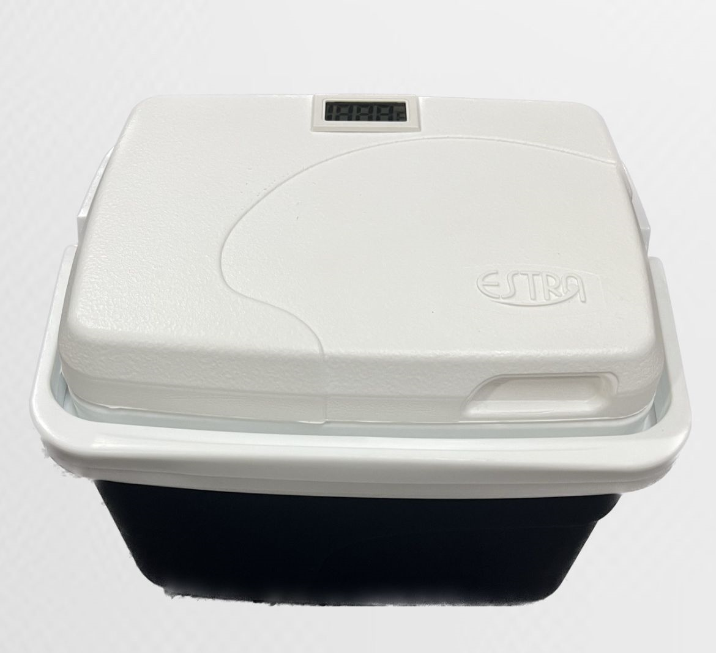
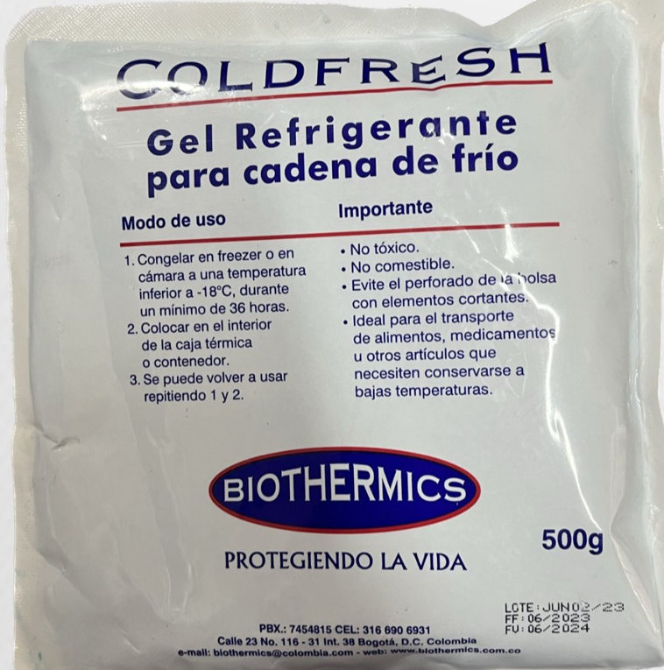

Contenedor con aislamiento térmico de 4,7 L |  |  |  |  |  |  |  |  |  |  | Acumuladores de frío (gel pack) COLDFRESH 500g

 |  |  |  |  |  |  |  |  |  |  |  |  | CERTIFICADO N°: |  |  | 0

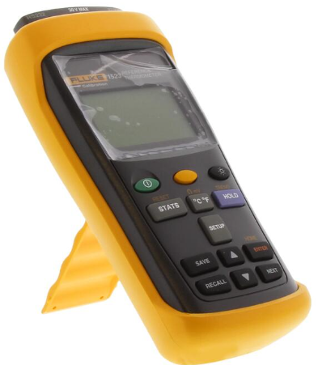
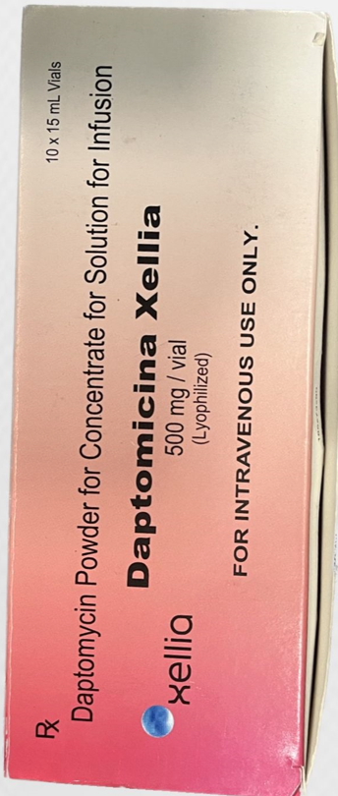

 |  | Medidores de temperatura |  |  |  |  |  |  |  |  | Medicamento Daptomicina Xellia

3.3 CRITERIOS DE ACEPTACIÓN

Temperatura del contenedor en el rango de 2 °C a 8 °C.

3.4 PLAN DE MUESTREO

Realizar simulacros de prueba que permitan realizar un paso a paso del proceso del transporte de medicamentos, desde la preparación del contenedor con geles, verificando el comportamiento de la temperatura al interior del contenedor en un ambiente con temperaturas variables y en un ambiente con temperaturas controladas, para así realizar un seguimiento detallado del proceso que permita comparar y evaluar el comportamiento de la temperatura en el tiempo. Así:

» Realizar el llenado del contenedor con geles, después de estar incorporados los medidores de temperatura de manera correcta, teniendo en cuenta que el acumulador de frío debe ir de manera uniforme y organizada dentro del contenedor para una buena distribución de la temperatura.

» Realizar la toma de temperaturas dentro y fuera del contenedor cada 5 minutos, en un tiempo de 120 minutos, iniciando desde la carga del acumulador de frío.

» Evaluar detalladamente los resultados de cada una de las pruebas, verificando cómo se comporta la temperatura dentro del contenedor con relación al tiempo y la cantidad de geles.

 |  |  |  |  |  |  |  |  |  |  |  |  | CERTIFICADO N°: |  |  | 0
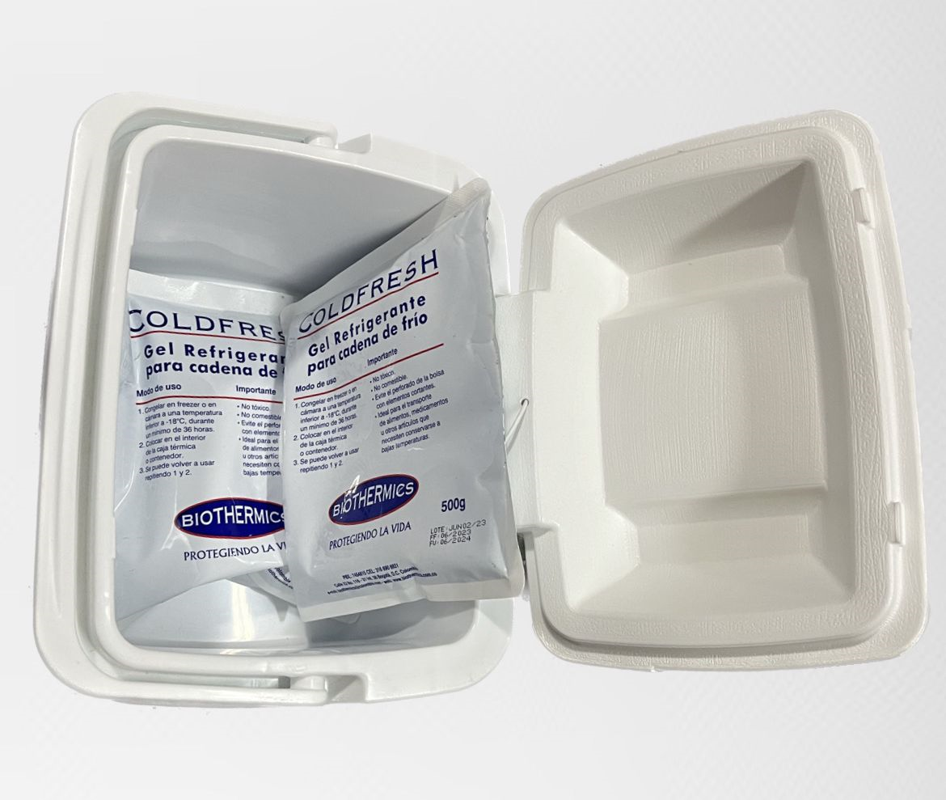

 |  |  | Distribución de los Gel Pack

3.5 CRITERIOS DE REVALIDACIÓN

Una vez que el proceso se ha validado, cabe prever que permanezca bajo control, siempre y cuando no se realicen cambios en los elementos que lo componen ni se superen los tiempos de transporte validados. Si se producen este tipo de modificaciones, habrá que efectuar la revalidación.

4. RESULTADOS

4.1 CALIBRACIÓN DEL INDICADOR DE TEMPERATURA

 |  | Lectura (°C) |  | Patrón (°C) |  | Equipo bajo prueba (°C) |  | Error (°C) |  | Incertidumbre Expandida ± |  |  | k
 |  | 1 |  | 4.6 |  | 4.3 |  | -0.3 |  | 0.56 |  |  | 2.0
 |  | 2 |  | 4.6 |  | 4.0 |  | -0.6 |  | 0.56 |  |  | 2.0
 |  | 3 |  | 4.6 |  | 4.3 |  | -0.3 |  | 0.56 |  |  | 2.0
 |  | 4 |  | 4.6 |  | 4.7 |  | 0.1 |  | 0.56 |  |  | 2.0
 |  | 5 |  | 4.6 |  | 4.3 |  | -0.3 |  | 0.56 |  |  | 2.0
 |  | 6 |  | 4.4 |  | 4.5 |  | 0.1 |  | 0.56 |  |  | 2.0
 |  | 7 |  | 4.4 |  | 4.7 |  | 0.3 |  | 0.56 |  |  | 2.0
 |  | 8 |  | 4.4 |  | 4.7 |  | 0.2 |  | 0.56 |  |  | 2.0
 |  | 9 |  | 4.8 |  | 4.0 |  | -0.8 |  | 0.56 |  |  | 2.0
 |  | 10 |  | 4.8 |  | 4.6 |  | -0.2 |  | 0.56 |  |  | 2.0

 |  |  |  | Promedio Patrón |  |  | Promedio Equipo bajo prueba |  |  | Promedio Error
 |  |  |  | 4.6 |  |  | 4.4 |  |  | -0.2
 |  |  |  |  |  |  |  |  |  |  |  |  | CERTIFICADO N°: |  |  | 0

4.2 PRUEBA 1 (2 GELES SIN CARGA)

Se realiza una prueba con 2 geles, primero sin carga para determinar si el contenedor entra en la temperatura de refrigeración antes de utilizar la carga simulada.

 | Capacidad del contenedor |  |  | Geles |  | Fecha |  | Hora |  | Temperatura ambiente |  |  | Temperatura de Cava
 | 4,5 L |  |  | 2 |  | 0 |  | 14:00:00 |  | 25.6 |  |  | 19.6
 | 4,5 L |  |  | 2 |  | 0 |  | 14:05:00 |  | 25.7 |  |  | 7.7
 | 4,5 L |  |  | 2 |  | 0 |  | 14:10:00 |  | 25.6 |  |  | 6.9
 | 4,5 L |  |  | 2 |  | 0 |  | 14:15:00 |  | 25.6 |  |  | 6.1
 | 4,5 L |  |  | 2 |  | 0 |  | 14:20:00 |  | 24.7 |  |  | 5.6
 | 4,5 L |  |  | 2 |  | 0 |  | 14:25:00 |  | 25.0 |  |  | 5.1
 | 4,5 L |  |  | 2 |  | 0 |  | 14:30:00 |  | 25.1 |  |  | 4.7
 | 4,5 L |  |  | 2 |  | 0 |  | 14:35:00 |  | 25.3 |  |  | 4.4
 | 4,5 L |  |  | 2 |  | 0 |  | 14:40:00 |  | 24.7 |  |  | 4.1
 | 4,5 L |  |  | 2 |  | 0 |  | 14:45:00 |  | 24.9 |  |  | 4.2
 | 4,5 L |  |  | 2 |  | 0 |  | 14:50:00 |  | 24.7 |  |  | 4.1
 | 4,5 L |  |  | 2 |  | 0 |  | 14:55:00 |  | 24.9 |  |  | 4.1
 | 4,5 L |  |  | 2 |  | 0 |  | 15:00:00 |  | 25.6 |  |  | 4.3
 | 4,5 L |  |  | 2 |  | 0 |  | 15:05:00 |  | 25.1 |  |  | 4.4
 | 4,5 L |  |  | 2 |  | 0 |  | 15:10:00 |  | 25.1 |  |  | 4.4
 | 4,5 L |  |  | 2 |  | 0 |  | 15:15:00 |  | 25.4 |  |  | 4.3
 | 4,5 L |  |  | 2 |  | 0 |  | 15:20:00 |  | 25.4 |  |  | 4.9
 | 4,5 L |  |  | 2 |  | 0 |  | 15:25:00 |  | 25.3 |  |  | 5.5
 | 4,5 L |  |  | 2 |  | 0 |  | 15:30:00 |  | 25.3 |  |  | 6.3
 | 4,5 L |  |  | 2 |  | 0 |  | 15:35:00 |  | 24.9 |  |  | 6.9
 | 4,5 L |  |  | 2 |  | 0 |  | 15:40:00 |  | 25.4 |  |  | 7.2
 | 4,5 L |  |  | 2 |  | 0 |  | 15:45:00 |  | 25.6 |  |  | 7.7
 | 4,5 L |  |  | 2 |  | 0 |  | 15:50:00 |  | 25.5 |  |  | 8.3
 | 4,5 L |  |  | 2 |  | 0 |  | 15:55:00 |  | 25.5 |  |  | 8.8

 |  |  |  |  |  |  |  |  |  |  |  |  | CERTIFICADO N°: |  |  | 0

4.3 GRÁFICA DE TENDENCIA

4.4 CRITERIO DE ACEPTACIÓN

 | CRITERIO |  |  |  | RESULTADO |  |  |  | LÍMITE |  |  |  | ACEPTACIÓN
 | Indicación temperatura °C |  |  |  | -0,3 °C |  |  |  | ± 1°C respecto a la referencia |  |  |  | PASA
 | Promedio temperatura de operación. |  |  |  | 5,4 °C |  |  |  | Entre 2°C a 8°C |  |  |  | PASA
 | Duración para entrar en rango de aceptación. |  |  |  | 5 minutos |  |  |  | ≤ 10 minutos |  |  |  | PASA
 | Tiempo de permanencia en rango de aceptación. |  |  |  | 100 minutos |  |  |  | ≥ 30 minutos |  |  |  | PASA

Nota: Los límites de aceptación fueron establecidos por el cliente de acuerdo a sus necesidades y a la operación de las cavas.

 |  |  |  |  |  |  |  |  |  |  |  |  | CERTIFICADO N°: |  |  | 0

4.5 PRUEBA 2 (2 GELES CON CARGA)

Capacidad del contenedor |  |  | Geles |  | Fecha |  | Hora |  | Temperatura ambiente |  |  | Temperatura de Cava |  |  | Temperatura de carga
4,5 L |  |  | 2 |  | 0 |  | 16:30:00 |  | 24.5 |  |  | 17.1 |  |  | 11.3
4,5 L |  |  | 2 |  | 0 |  | 16:35:00 |  | 25.0 |  |  | 7.4 |  |  | 6.8
4,5 L |  |  | 2 |  | 0 |  | 16:40:00 |  | 24.9 |  |  | 6.2 |  |  | 5.7
4,5 L |  |  | 2 |  | 0 |  | 16:45:00 |  | 25.0 |  |  | 5.8 |  |  | 5.1
4,5 L |  |  | 2 |  | 0 |  | 16:50:00 |  | 24.8 |  |  | 4.1 |  |  | 3.7
4,5 L |  |  | 2 |  | 0 |  | 16:55:00 |  | 24.6 |  |  | 4.2 |  |  | 3.5
4,5 L |  |  | 2 |  | 0 |  | 17:00:00 |  | 25.2 |  |  | 4.1 |  |  | 3.4
4,5 L |  |  | 2 |  | 0 |  | 17:05:00 |  | 25.2 |  |  | 4.4 |  |  | 3.3
4,5 L |  |  | 2 |  | 0 |  | 17:10:00 |  | 24.6 |  |  | 4.3 |  |  | 3.6
4,5 L |  |  | 2 |  | 0 |  | 17:15:00 |  | 24.5 |  |  | 4.5 |  |  | 3.8
4,5 L |  |  | 2 |  | 0 |  | 17:20:00 |  | 25.4 |  |  | 4.2 |  |  | 3.6
4,5 L |  |  | 2 |  | 0 |  | 17:25:00 |  | 25.3 |  |  | 4.1 |  |  | 3.7
4,5 L |  |  | 2 |  | 0 |  | 17:30:00 |  | 25.2 |  |  | 4.3 |  |  | 3.7
4,5 L |  |  | 2 |  | 0 |  | 17:35:00 |  | 24.8 |  |  | 4.5 |  |  | 3.6
4,5 L |  |  | 2 |  | 0 |  | 17:40:00 |  | 25.2 |  |  | 4.1 |  |  | 3.6
4,5 L |  |  | 2 |  | 0 |  | 17:45:00 |  | 25.4 |  |  | 4.5 |  |  | 3.7
4,5 L |  |  | 2 |  | 0 |  | 17:50:00 |  | 25.0 |  |  | 5.0 |  |  | 4.4
4,5 L |  |  | 2 |  | 0 |  | 17:55:00 |  | 24.8 |  |  | 5.3 |  |  | 4.6
4,5 L |  |  | 2 |  | 0 |  | 18:00:00 |  | 25.4 |  |  | 6.0 |  |  | 4.9
4,5 L |  |  | 2 |  | 0 |  | 18:05:00 |  | 24.5 |  |  | 6.4 |  |  | 5.2
4,5 L |  |  | 2 |  | 0 |  | 18:10:00 |  | 25.5 |  |  | 7.2 |  |  | 5.9
4,5 L |  |  | 2 |  | 0 |  | 18:15:00 |  | 25.4 |  |  | 8.1 |  |  | 6.4
4,5 L |  |  | 2 |  | 0 |  | 18:20:00 |  | 25.2 |  |  | 8.3 |  |  | 6.9
4,5 L |  |  | 2 |  | 0 |  | 18:25:00 |  | 24.9 |  |  | 9.0 |  |  | 7.3

 |  |  |  |  |  |  |  |  |  |  |  |  | CERTIFICADO N°: |  |  | 0

4.6 GRÁFICA DE TENDENCIA

4.7 CRITERIO DE ACEPTACIÓN

 | CRITERIO |  |  |  | RESULTADO |  |  |  | LÍMITE |  |  |  | ACEPTACIÓN
 | Indicación temperatura |  |  |  | -0,3 °C |  |  |  | ± 1°C respecto a la referencia |  |  |  | PASA
 | Promedio temperatura de operación. |  |  |  | 5 °C |  |  |  | Entre 2°C a 8°C |  |  |  | PASA
 | Promedio de temperatura de la carga |  |  |  | 4,6 °C |  |  |  | Entre 2°C a 8°C |  |  |  | PASA
 | Duración para entrar en rango de aceptación. |  |  |  | 5 minutos |  |  |  | ≤ 10 minutos |  |  |  | PASA
 | Tiempo de permanencia en rango de aceptación. |  |  |  | 95 minutos |  |  |  | ≥ 30 minutos |  |  |  | PASA

Nota: Los límites de aceptación fueron establecidos por el cliente de acuerdo a sus necesidades y a la operación de las cavas.

*** FIN DEL CERTIFICADO ***

